Layout Screen
Detail Design | Project | ASOFT - ERP.NET | ID Screen | CRMF1022 | Created By | Thị Phượng | Updated By | Thị Phượng
 | Module | ASOFT-CRM | Name Screen | Xem chi tiết phân loại đầu mối | Created Date | 2017-03-20 | Updated Date | 2017-03-20

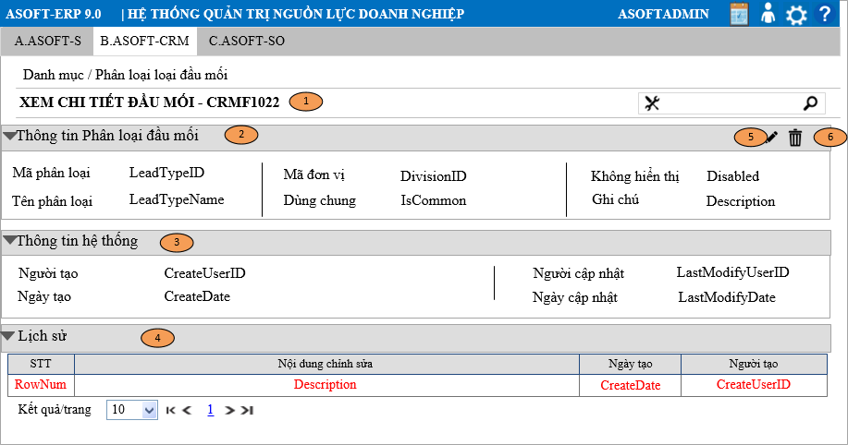
Layout |  |  |  |  |  |  | Overview
 |  |  |  |  |  |  | Sử dụng màn hình này để: Cho phép người dùng Xem chi tiết1 phân loại đầu mối

 |  |  |  |  |  |  | Flow Screen
 |  |  |  |  |  |  | Login -> Menu [B.ASOFT-CRM]

Form Func Spec
Detail Design |  | Project | ASOFT - ERP.NET | ID Screen | CRMF1022 | Created By | Thị Phượng | Updated By | Thị Phượng
 |  | Module | ASOFT-CRM | Name Screen | Xem chi tiết phân loại đầu mối | Created Date | 2017-03-20 | Updated Date | 2017-03-20

I. KHÁI QUÁT CHỨC NĂNG

II. LOAD DỮ LiỆU (FORM_LOAD)
 | 1. Kiểm tra phân quyền
 |  | Kiểm tra phân quyền theo mã Form

 | 2. Biến và tham số

 | 3. Đổ nguồn cho combo

 | 4. Đổ nguồn cho Form, Grid, Control

 | 5. Đổ nguồn ngoại lệ cho combo

III. XỬ LÝ SỰ KiỆN

 |  | Luồng 1: Click button btnEditedLeadTypeID [Sửa phân loại đầu mối] + Truyền tham số @LeadTypeID gọi đến màn hình CRMF1021 sửa phân loại đầu mối + Nhận tham số @LeadTypeID từ màn hình CRMF1021 truyền vào @SQL001 để load lại tab [Thông tin phân loại đầu mối]

 |  | Luồng 2: Click button btnDeletedLeadTypeID [Xóa phân loại đầu mối]

Click btnDeletedLeadType Form CRMF1022
Load Form CRMF1020 thực thi @SQL003, đóng form CRMF1022
Kiểm tra khác DivisionID?
@SQL004
không
Kiểm tra đã sử dụng?
@SQL006
0
Load form CRMF1022
Text messege 00ML000052
1
Load form CRMF1022
Text messege 00ML000050
Có
Dialog message 00ML000024
(Yes/No?)
Yes
No
Kiểm tra dùng chung?
@SQL005

 |  | Luồng 20
 |  | Thực thi câu @SQL007 nếu trả về lớn hơn 1 DivivsionID thì hiển thị control [Đơn vị], ngược lại bằng 1 sẽ ẫn control [Đơn vị]

IV. LƯU ADD NEW (SAVE_CLICK)
 | 1. Kiểm tra trước khi lưu

 | 2. Lưu

V. LƯU EDIT (SAVE_CLICK)
 | 1. Kiểm tra trước khi lưu

 | 2. Lưu

VI. XÓA (DEELETE_CLICK)
 | 1. Kiểm tra trước khi xóa

 | 2. Xóa

VII. IN (PRINT_CLICK)

